关系图
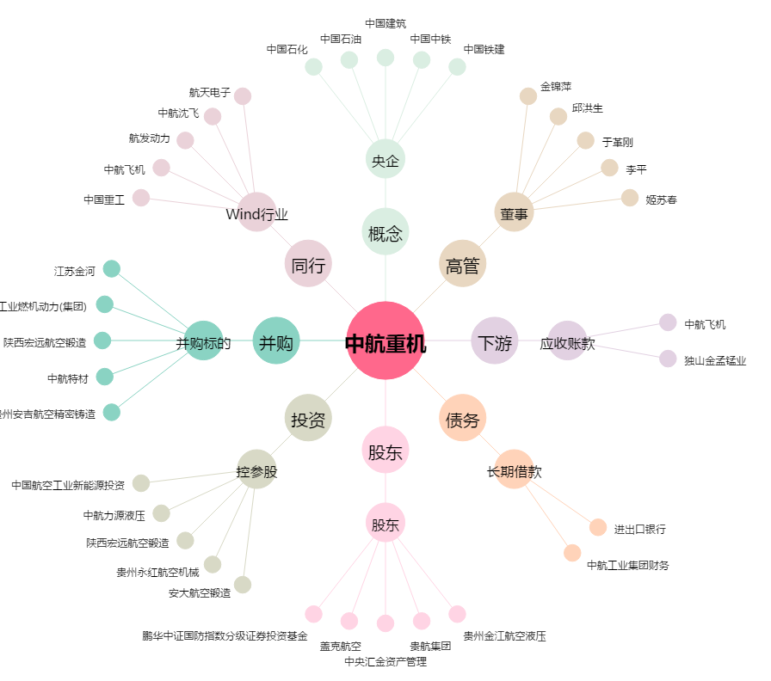
中航重机[600765.SH] - 关系概览图

